切替理由書
〈記入例〉
 |  |  |  |  |  | 普通徴収切替理由書（兼仕切書(紙)）は、翌年度の個人市民税・県民税を普通徴収（個人納付）とする従業員がいる場合、毎年提出が必要です。 |  |  |  |  |  |  |  |  |  |  |  |  | 普通徴収切替理由書 (兼仕切書(紙))

普通徴収切替理由書（兼仕切書（紙））
 |  |  |  |  |  |  |  |  |  |  |  |  |  |  |  |  |  |  | 令和 |  | 年 |  | 月 | 日提出

 | 令和 | 8 |  | 年 | 1 |  | 月 |  | 30 | 日提出 |  |  |  |  |  |  |  |  | 市区町村名 |  |  | 前橋市 |  | 指定番号

市区町村名 |  |  |  |  |  |  |  | 前橋市 |  |  | 指定番号 | 0 | 1 | 2 | 3 | 4 | 5 | 6

 |  |  |  |  |  |  |  |  |  |  |  |  |  |  |  |  |  |  | 事業者名
事業者名 |  |  |  |  |  |  |  | 前橋 株式会社

符号 |  |  | 普通徴収切替理由 |  |  |  |  |  |  |  |  |  |  |  |  | 人 数

 |  |  |  |  |  |  |  |  |  |  |  |  |  |  |  |  |  |  | 符号 | 普通徴収切替理由 |  |  |  |  | 人数

普Ａ |  |  | 総従業員数が２人以下 （下記「普Ｂ」～「普Ｆ」に該当する全ての（他市区町村分を含む）従業員数を差し引いた人数） |  |  |  |  |  |  |  |  |  |  |  |  | 1 |  | 人

普Ｂ |  |  | 他の事業所で特別徴収 |  |  |  |  |  |  |  |  |  |  |  |  |  |  | 人 | 普Ａ | 総従業員数が２人以下 （下記「普Ｂ」～「普Ｆ」に該当する全ての（他市区町村分を含む）従業員数を差し引いた人数） |  |  |  |  |  | 人
前橋市指定総括表の「前橋市への報告人員欄」の、普通徴収（個人納付）の個人別明細書の枚数と同じになるよう記入してください。

普Ｃ |  |  | 給与が少なく税額が引けない （年間の給与支払額が106万5千円以下） |  |  |  |  |  |  |  |  |  |  |  |  | 2 |  | 人

き り と り 線
普Ｄ |  |  | 給与の支払が不定期 （例：給与の支払が毎月でない） |  |  |  |  |  |  |  |  |  |  |  |  |  |  | 人
 |  |  |  |  |  |  |  |  |  |  |  |  |  |  |  |  |  |  | 普Ｂ | 他の事業所で特別徴収 |  |  |  |  |  | 人

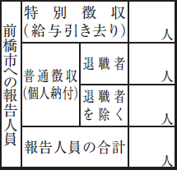
き り と り 線
普Ｅ |  |  | 事業専従者 （個人事業主のみ対象） |  |  |  |  |  |  |  |  |  |  |  |  |  |  | 人

1
普Ｆ |  |  | 退職者、退職予定者（5月末日まで）及び休職者 |  |  |  |  |  |  |  |  |  |  |  |  | 1 |  | 人
 |  |  |  |  |  |  |  |  |  |  |  |  |  |  |  |  |  |  | 普Ｃ | 給与が少なく税額が引けない （年間の給与支払額が106万5千円以下） |  |  |  |  |  | 人

合 計 |  |  |  |  |  |  |  |  |  |  |  |  |  |  |  | 4 |  | 人
3

●普通徴収とする場合は、個人別明細書の摘要欄に該当する符号（普Ａ、普Ｂなど） を記入してください。
 |  |  |  |  |  |  |  |  |  |  |  |  |  |  |  |  |  |  | 普Ｄ | 給与の支払が不定期 （例：給与の支払が毎月でない） |  |  |  |  |  | 人

4

＜普Ａに該当する場合の例＞
※受給者総人数と普Ｂ～普Ｆの該当人数は、前橋市外在住者も含めた人数で計算します。
・受給者総人数＝８人
・普Ｂ＝２人（うち、前橋市在住者０人、前橋市外在住者２人）
・普Ｃ＝２人（うち、前橋市在住者２人、前橋市外在住者０人）
・普Ｆ＝２人（うち、前橋市在住者１人、前橋市外在住者１人）
↓
「受給者総人数」８人－「普Ｂ～普Ｆ該当人数」６人＝２人（うち、前橋市在住者１人、前橋市外在住者１人）
普Ａ～普Ｆの人数は、記入例のとおり、前橋市在住者の人数を記入してください。

 |  |  |  |  |  |  |  |  |  |  |  |  |  |  |  |  |  |  | 普Ｅ | 事業専従者 （個人事業主のみ対象） |  |  |  |  |  | 人

普通徴収切替理由書兼仕切書の記載にあたっての留意事項

 |  |  |  |  |  |  |  |  |  |  |  |  |  |  |  |  |  |  | 普Ｆ | 退職者、退職予定者（5月末日まで）及び休職者 |  |  |  |  |  | 人

 |  |  |  |  |  |  |  |  |  |  |  |  |  |  |  |  |  |  | 合 計 |  |  |  |  |  |  | 人

２人以下のため、普Ａに該当

 |  |  |  |  |  |  |  |  |  |  |  |  |  |  |  |  |  |  | ●普通徴収とする場合は、個人別明細書の摘要欄に該当する符号（普Ａ、普Ｂなど） を記入してください。

＜個人別明細書記入例＞
①普通徴収とする個人別明細書の摘要欄には、普通徴収切替理由書の該当する符号を記入してください。
（例：退職（予定含む）者は普Ｆ）
※ｅＬＴＡＸで提出される場合は、該当者の普通徴収欄に必ずチェックを入力したうえで、摘要欄に該当する符号を記入（入力）してください。
②退職予定者は、退職予定日を摘要欄に記入してください。
普Ｆ
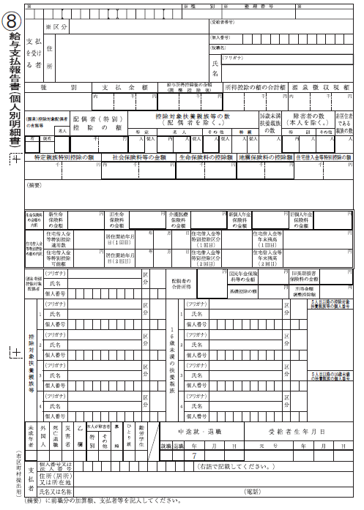

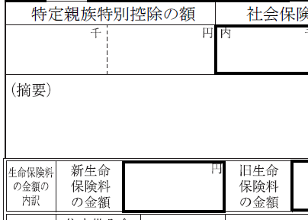
 |  |  |  |  |  |  |  |  |  |  |  |  |  |  |  |  |  |  | ●この普通徴収切替理由書の提出がない場合、特別徴収対象者となります。

 |  |  |  |  |  |  |  |  |  |  |  |  |  |  |  |  |  |  | ●符号「普Ｆ」欄の休職者とは、休職により令和8年4月1日現在で給与の支払を 受けていない場合に限ります。

令和８年３月３１日退職予定

 |  |  |  |  |  |  |  |  |  |  |  |  |  |  |  |  |  |  | ※普Bは「他の事業所で特別徴収」ですので、個人別明細書に乙欄のチェックのみで 符号の記入がない場合は特別徴収となります。 （乙欄＝普通徴収ではありません。）

